RAM
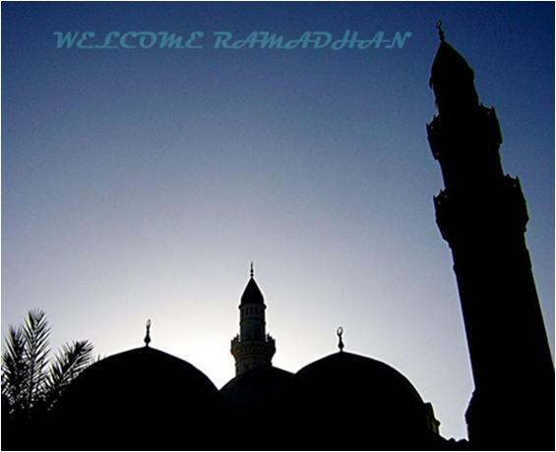
JADUAL TAZKIRAH RAMADHAN MASJID JAMEK TASEK GELUGOR 1439H ( 2018)
AHAD
ISNIN
SELASA
RABU
KHAMIS
JUMAAT
SABTU

KULIAH SEBELUM JUMAAT
BERSAMA USTAZ ATIQ ROMZI
KULIAH SELEPAS SOLAT ASAR SETIAP HARI
BERSAMA USTAZ MOHD AMIN B MAZLAN
SELEPAS SUBUH SETIAP HARI : BERTADARUS SEMUKA AL-QURAN
30S/16Mei
UST KHAIROL ANNUAR
"Marhaban Ya Ramadhan"
1R/17Mei
UST OMAR IBRAHIM KHALID
"Niat Teras Amalan"
2R/18Mei
TR : IM ARRAZI
"Jagalah Hati"
3R/19Mei
KS: UST AZHAN YUSOF
*Riyad Al-Salihin"
UST ABDUL RAHMAN IDERIS
"Islam Agama Nasihat"
4R/20Mei
5R/21Mei
6R/22Mei
7R/23Mei
8R/24Mei
UST ZAKARIA HAMZAH
"Keberkatan Harta"
9R/25Mei
TR : UST MOHD HAIRI
ABU HASAN
"Pelihara Lidah"
10R/26Mei
Kuliah Subuh Khas :
Dr Mohd Sukki Osman
UST SHARBINI
HUSSAIN
"Tundukkan Nafsumu"
12R/28Mei
11R/27Mei
UST ABDUL RAHMAN IDERIS
"Jiran"
13R/29Mei
14R/30Mei
15R/31Mei
UST KHAIROL FITRI KIRAMAN
"Taqwa"
16R/1Jun
17R/2Jun
KS: UST AZHAN YUSOF
*Riyad Al-Salihin"
18R/3Jun
UST MOHD AZLI SALLEH
"Malu sifat Mukmin"
19R/4Jun
26R/11Jun
20R/5Jun
27R/12Jun
28R/13Jun
21R/6Jun
UST AZHAR SAAD
"Kemuliaan Bersedekah"
22R/7Jun
29R/14Jun
23R/8Jun
24R/9Jun
TR : UST ASRI REJAB
"Ilmu itu cahaya"
KS : UST ASRI REJAB
"Nasoih Al-Ibad"
25R/10Jun
UST.MUHAMAD AMIN BADRON HISHAM
"Taubat"
Untuk Waqaf Pembangunan MJTG Bank Islam : 07043011013917
10 malam terakhir : Qiamullail dan bersahur di masjid
Majlis berbuka puasa setiap hari..
1 SYAWAL
15 Jun
UNTUK MAKLUMAN:
SEBARANG PERUBAHAN JADUAL TAZKIRAH DAPAT DI KETAHUI DENGAN MENJADI AHLI DI GRUP :
Whatsapp : 019-2120706
wdcni...

Sheet1
UNTUK MAKLUMAN:
SEBARANG PERUBAHAN TAZKIRAH, DAPAT DI KETAHUI DENGAN MENJADI AHLI DI GRUP :
Whatsapp : 019-2120706

